Nissi 1
Riigihange "Saue valla piirkonna bussiliinide teenindamine" registrinumber 171697
Saue piirkonna bussiliinide avaliku teenindamise leping kehtivusega kuni 31.08.2019

MTÜ Harjumaa Ühistranspordikeskus |  |  |  |  | aktsiaselts SAMAT
reg 80213342 |  |  |  |  | reg 10282637
Roosikrantsi 12 |  |  |  |  | Tehnika 5 Saku
10119 Tallinn |  |  |  |  | 75501 Harjumaa

 | Maakonna bussiliin |  |  |  |  | SN1

 | Nissi - Munalaskme - Nissi - Tabara - Turba - Nissi - Hürjapea - Nissi
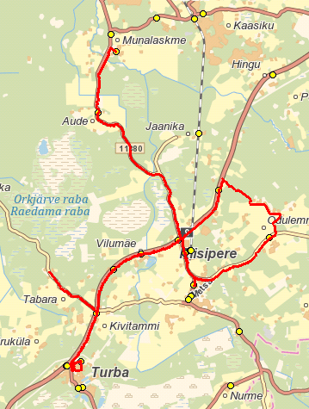

 | Sõiduplaan kehtib |  | alates 01.09.2018
 | Liini teenindab |  | AS SAMAT

 | Nr. | Peatus | Kaugus liini algusest | Peatuste vaheline kaugus | Peatuse kood | Sõiduaeg järgmise peatuseni | Reis
 |  |  |  |  |  |  | 01
 |  |  |  |  |  |  | N1-01
 | 1 | Nissi koolimaja |  | 10.884 | 22758-1 | 0:12:00 | 7:10:00
 | 2 | Munalaskme | 10.884 | 0.550 | 22715-1 | 0:01:00 | 7:22:00
 | 3 | Munalaskme sild | 11.434 | 0.400 |  | 0:01:00 | 7:23:00
 | 4 | Pärna teeots | 11.834 | 9.873 |  | 0:10:00 | 7:24:00
 | 5 | Nissi koolimaja | 21.707 | 0.240 | 22717-1 | 0:01:00 | 7:34:00
 | 6 | Riisipere lasteaed | 21.947 | 5.800 |  | 0:09:00 | 7:35:00
 | 7 | Tabara | 27.747 | 9.123 |  | 0:08:00 | 7:44:00
 | 8 | Turba Gümnaasium | 36.870 | 7.431 | 22752-1 | 0:10:19 | 7:52:00
 | 9 | Nissi | 44.301 | 1.897 | 22722-1 | 0:02:41 | 8:02:19
 | 10 | Nissi koolimaja | 46.198 | 3.560 | 22758-1 | 0:04:07 | 8:05:00
 | 11 | Saida | 49.758 | 4.275 | 22733-1 | 0:05:40 | 8:09:07
 | 12 | Hürjapea | 54.033 | 4.041 | 22709-1 | 0:04:58 | 8:14:47
 | 13 | Nissi koolimaja | 58.074 |  | 22758-1 |  | 8:19:45
 |  |  |  |  |  | Töötamise päevad | 1-5
 |  |  |  |  |  | Veootsa pikkus (km) | 58.7
 |  |  |  |  |  | Sõiduaeg (h.,min.) | 1:10:54
 |  |  |  |  | Reisi kiirus (km/h) |  | 49.7

 | Nissi - Hürjapea - Nissi - Tabara - Turba - Munalaskme - Nissi

 |  |  |  |  |  |  | E-N | E-N | R
 | Nr. | Peatus | Kaugus liini algusest | Peatuste vaheline kaugus | Peatuse kood | Sõiduaeg järgmise peatuseni | Reis | Reis | Reis
 |  |  |  |  |  |  | 02 | 02 | 06
 |  |  |  |  |  |  | N1-01 | N1-02 | N1-03
 | 1 | Nissi koolimaja |  | 3.527 | 22758-1 | 0:04:00 | 13:30:00 | 15:10:00 | 14:15:00
 | 2 | Saida | 3.527 | 4.275 | 22733-1 | 0:05:00 | 13:34:00 | 15:14:01 | 14:19:01
 | 3 | Hürjapea | 7.802 | 4.041 | 22709-1 | 0:06:00 | 13:39:00 | 15:19:40 | 14:24:40
 | 4 | Nissi koolimaja | 11.843 | 1.916 | 22758-1 | 0:03:00 | 13:45:00 | 15:25:03 | 14:30:03
 | 5 | Nissi | 13.759 | 5.500 | 22722-1 | 0:06:00 | 13:48:00 | 15:28:30 | 14:33:30
 | 6 | Tabara | 19.259 | 6.511 |  | 0:06:00 | 13:54:00 | 15:34:00 | 14:39:00
 | 7 | Turba Gümnaasium | 25.770 | 15.200 | 22752-1 | 0:12:00 | 14:00:00 | 15:41:08 | 14:46:00 | saabub
 | 8 | Turba Gümnaasium | 25.770 | 15.200 | 22752-1 | 0:12:00 | 14:00:00 | 15:41:08 | 14:50:00 | väljub
 | 9 | Pärna teeots | 40.970 | 0.400 |  | 0:01:00 | 14:12:00 | 15:52:00 | 15:01:00
 | 10 | Munalaskme sild | 41.370 | 1.060 |  | 0:06:00 | 14:13:00 | 15:53:00 | 15:02:00
 | 11 | Munalaskme | 42.430 | 10.856 | 22715-1 | 0:12:00 | 14:19:00 | 15:59:51 | 15:08:51
 | 12 | Nissi koolimaja | 53.286 |  | 22758-1 |  | 14:31:00 | 16:13:00 | 15:21:00
 |  |  |  |  |  | Töötamise päevad | 1, 2, 3, 4 | 1, 2, 3, 4 | 5
 |  |  |  |  |  | Veootsa pikkus (km) | 53.9 | 53.9 | 53.9
 |  |  |  |  |  | Sõiduaeg (h.,min.) | 1:02:00 | 1:04:00 | 1:02:00
 |  |  |  |  | Reisi kiirus (km/h) |  | 51.9 | 50.1 | 51.7

 | Märkused
 | Liini teenindamine toimub ainult koolipäevadel 1-5
 | Sõitjate sisenemine ja väljumine toimub kõikides liiklusmärgiga 541a tähistatud bussipeatustes ja Saue Vallavalitsuse, Ühistranspordikeskuse ning Vedaja vahel kokku lepitud peatumiskohtades

 | AS SAMAT

Nissi 2
Riigihange "Saue valla piirkonna bussiliinide teenindamine" registrinumber 171697
Saue piirkonna bussiliinide avaliku teenindamise leping kehtivusega kuni 31.08.2019

MTÜ Harjumaa Ühistranspordikeskus |  |  |  |  | aktsiaselts SAMAT
reg 80213342 |  |  |  |  | reg 10282637
Roosikrantsi 12 |  |  |  |  | Tehnika 5 Saku
10119 Tallinn |  |  |  |  | 75501 Harjumaa

 | Maakonna bussiliin |  |  |  |  | SN2

 | Nissi - Lehetu - Turba - Ellamaa - Turba - Pajaka - Nissi

 | Sõiduplaan kehtib |  | alates 01.09.2018
 | Liini teenindab |  | AS SAMAT

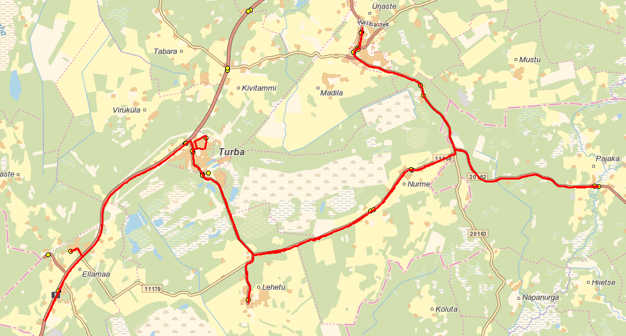
 | Nr. | Peatus | Kaugus liini algusest | Peatuste vaheline kaugus | Peatuse kood | Sõiduaeg järgmise peatuseni | Reis
 |  |  |  |  |  |  | 01
 |  |  |  |  |  |  | N2-01
 | 1 | Nissi koolimaja |  | 3.101 | 22758-1 | 0:04:00 | 7:15:00
 | 2 | Alema | 3.101 | 3.071 | 22702-1 | 0:03:02 | 7:19:00
 | 3 | Nurme | 6.172 | 1.567 | 22745-1 | 0:02:34 | 7:22:02
 | 4 | Varese | 7.739 | 4.636 | 22748-1 | 0:04:24 | 7:24:36
 | 5 | Lehetu | 12.375 | 5.463 | 22713-1 | 0:08:00 | 7:29:00
 | 6 | Turba Gümnaasium | 17.838 | 5.882 | 22752-1 | 0:07:00 | 7:37:00
 | 7 | Antsuküla (Ellamaa 2) | 23.720 | 1.589 | 22742-1 | 0:02:27 | 7:44:00
 | 8 | Ellamaa | 25.309 | 2.500 | 22706-1 | 0:00:33 | 7:46:27
 | 9 | Anni-Uno talu | 27.809 | 5.659 |  | 0:08:10 | 7:47:00
 | 10 | Turba Gümnaasium | 33.468 | 7.545 | 22752-1 | 0:09:50 | 7:55:10
 | 11 | Varese | 41.013 | 1.529 | 22748-1 | 0:01:00 | 8:05:00
 | 12 | Nurme | 42.542 | 5.600 | 22745-1 | 0:06:00 | 8:06:00
 | 13 | Pajaka | 48.142 | 5.977 | 7000396-1 | 0:06:00 | 8:12:00
 | 14 | Alema | 54.119 | 3.103 | 22702-1 | 0:04:00 | 8:18:00
 | 15 | Nissi koolimaja | 57.222 |  | 22758-1 |  | 8:22:00
 |  |  |  |  |  | Töötamise päevad | 1-5
 |  |  |  |  |  | Veootsa pikkus (km) | 57.2
 |  |  |  |  |  | Sõiduaeg (h.,min.) | 1:06:42
 |  |  |  |  | Reisi kiirus (km/h) |  | 51.5

 | Nissi - Pajaka - Lehetu - Turba - Ellamaa - Turba - Lehetu - Nissi

 |  |  |  |  |  |  | E-N | E-N | R
 | Nr. | Peatus | Kaugus liini algusest | Peatuste vaheline kaugus | Peatuse kood | Sõiduaeg järgmise peatuseni | Reis | Reis | Reis
 |  |  |  |  |  |  | 02 | 04 | 06
 |  |  |  |  |  |  | N2-02 | N2-02 | N2-01
 | 1 | Nissi koolimaja |  | 3.101 | 22758-1 | 0:03:27 | 13:30:00 | 15:10:33 | 14:15:33
 | 2 | Alema | 3.101 | 5.965 | 22702-1 | 0:06:00 | 13:33:27 | 15:14:00 | 14:19:00
 | 3 | Pajaka | 9.066 | 5.657 | 7000396-1 | 0:06:00 | - | 15:20:00 | 14:25:00
 | 4 | Nurme | 14.723 | 1.567 | 22745-1 | 0:10:01 | 13:37:00 | 15:26:00 | 14:31:00
 | 5 | Varese | 16.290 |  | 22748-1 | 0:13:48 | 13:39:00 | 15:27:34 | 14:32:34
 | 6 | Lehetu | 12.528 | 10.413 | 22713-1 | 0:07:00 | 13:45:00 | 15:33:00 | -
 | 7 | Turba | 22.941 | 0.707 | 22736-1 | 0:00:00 | 13:52:00 | 15:40:00 | 14:41:00
 | 8 | Turba Gümnaasium | 23.648 |  | 22752-1 | 0:00:00 | 13:52:00 | 15:40:00 | 14:41:00 | saabub
 | 9 | Turba Gümnaasium | 23.648 | 5.882 | 22752-1 | 0:08:49 | 13:52:00 | 15:45:00 | 14:50:00 | väljub
 | 10 | Antsuküla (Ellamaa 2) | 29.530 | 1.589 | 22742-1 | 0:01:57 | 14:00:49 | 15:53:48 | 14:58:00
 | 11 | Ellamaa | 31.119 | 2.500 | 22706-1 | 0:00:41 | 14:02:46 | 15:55:00 | 15:00:19
 | 12 | Anni-Uno talu | 33.619 | 5.659 |  | 0:07:18 | 14:03:27 | 15:56:00 | 15:01:00
 | 13 | Turba Gümnaasium | 39.278 | 5.391 | 22752-1 | 0:08:42 | 14:10:45 | 16:03:26 | 15:08:18
 | 14 | Lehetu | 44.669 | 4.895 | 22713-1 | 0:06:00 | 14:19:27 | 16:12:00 | 15:17:00
 | 15 | Varese | 49.564 | 1.529 | 22748-1 | 0:01:00 | 14:25:27 | 16:18:00 | 15:23:00
 | 16 | Nurme | 51.093 | 3.026 | 22745-1 | 0:03:00 | 14:26:27 | 16:19:00 | 15:24:00
 | 17 | Alema | 54.119 | 3.103 | 22702-1 | 0:04:00 | 14:29:27 | 16:22:00 | 15:27:00
 | 18 | Nissi koolimaja | 57.222 |  | 22758-1 |  | 14:33:27 | 16:26:00 | 15:31:00
 |  |  |  |  |  | Töötamise päevad | 1, 2, 3, 4 | 1, 2, 3, 4 | 5
 |  |  |  |  |  | Veootsa pikkus (km) | 51.3 | 59.9 | 57.2
 |  |  |  |  |  | Sõiduaeg (h.,min.) | 1:02:00 | 1:11:00 | 1:05:00
 |  |  |  |  | Reisi kiirus (km/h) |  | 49.7 | 50.5 | 51.8

 | Märkused
 | Liini teenindamine toimub ainult koolipäevadel 1-5
 | Sõitjate sisenemine ja väljumine toimub kõikides liiklusmärgiga 541a tähistatud bussipeatustes ja Saue Vallavalitsuse, Ühistranspordikeskuse ning Vedaja vahel kokku lepitud peatumiskohtades

 | AS SAMAT

Nissi 3
Riigihange "Saue valla piirkonna bussiliinide teenindamine" registrinumber 171697
Saue piirkonna bussiliinide avaliku teenindamise leping kehtivusega kuni 31.08.2019

MTÜ Harjumaa Ühistranspordikeskus |  |  |  |  | aktsiaselts SAMAT
reg 80213342 |  |  |  |  | reg 10282637
Roosikrantsi 12 |  |  |  |  | Tehnika 5 Saku
10119 Tallinn |  |  |  |  | 75501 Harjumaa

 | Maakonna bussiliin |  |  |  |  | SN3

 | Nissi - Turba - Tabara - Nissi - Munalaskme - Nissi

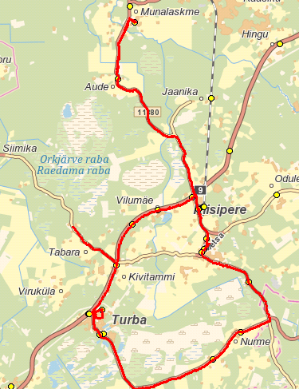
 | Sõiduplaan kehtib |  | alates 01.09.2018
 | Liini teenindab |  | AS SAMAT
 |  |  |  |  |  |  | E, K | T, N, R
 | Nr. | Peatus | Kaugus liini algusest | Peatuste vaheline kaugus | Peatuse kood | Sõiduaeg järgmise peatuseni | Reis | Reis
 |  |  |  |  |  |  | 01 | 02
 |  |  |  |  |  |  | N3-01 | N3-01
 | 1 | Nissi koolimaja |  | 3.052 | 22758-1 | 0:03:57 | 16:30:00 | -
 | 2 | Alema | 3.052 | 3.071 | 22702-1 | 0:03:05 | 16:33:57 | -
 | 3 | Nurme | 6.123 | 1.567 | 22745-1 | 0:01:34 | 16:37:02 | -
 | 4 | Varese | 7.690 | 7.358 | 22748-1 | 0:09:38 | 16:38:36 | -
 | 5 | Turba Gümnaasium | 15.048 | 4.600 | 22752-1 | 0:05:46 | 16:48:14 | -
 | 6 | Tabara | 19.648 | 9.557 |  | 0:11:00 | 16:54:00 | -
 | 7 | Nissi koolimaja | 29.205 | 0.290 | 22758-1 | 0:01:00 | 17:05:00 | 17:05:00
 | 8 | Riisipere lasteaed | 29.495 | 11.816 |  | 0:15:09 | 17:06:00 | 17:06:00
 | 9 | Munalaskme | 41.311 | 11.450 | 22715-1 | 0:15:05 | 17:21:09 | 17:21:09
 | 10 | Nissi kauplus | 52.761 |  | 22719-1 |  | 17:36:14 | 17:36:14
 |  |  |  |  |  | Töötamise päevad | 1, 3 | 2, 4, 5
 |  |  |  |  |  | Veootsa pikkus (km) | 52.8 | 23.6
 |  |  |  |  |  | Sõiduaeg (h.,min.) | 1:06:00 | 0:31:14
 |  |  |  |  | Reisi kiirus (km/h) |  | 47.7 | 45.2

 | Märkused
 | Liini teenindamine toimub ainult koolipäevadel 1-5
 | Sõitjate sisenemine ja väljumine toimub kõikides liiklusmärgiga 541a tähistatud bussipeatustes ja Saue Vallavalitsuse, Ühistranspordikeskuse ning Vedaja vahel kokku lepitud peatumiskohtades

 | AS SAMAT

Nissi 4
Riigihange "Saue valla piirkonna bussiliinide teenindamine" registrinumber 171697
Saue piirkonna bussiliinide avaliku teenindamise leping kehtivusega kuni 31.08.2019

MTÜ Harjumaa Ühistranspordikeskus |  |  |  |  | aktsiaselts SAMAT
reg 80213342 |  |  |  |  | reg 10282637
Roosikrantsi 12 |  |  |  |  | Tehnika 5 Saku
10119 Tallinn |  |  |  |  | 75501 Harjumaa

 | Maakonna bussiliin |  |  |  |  | SN4
 | Turba - Kivitammi - Siimika - Lepaste - Ellamaa - Turba

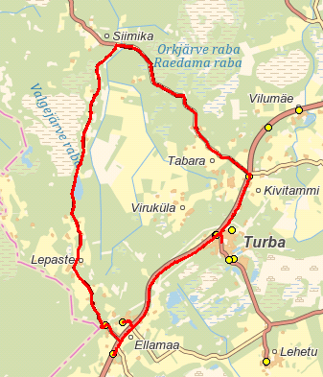
 | Sõiduplaan kehtib |  | alates 01.09.2018
 | Liini teenindab |  | AS SAMAT
 |  |  |  |  |  |  | R
 | Nr. | Peatus | Kaugus liini algusest | Peatuste vaheline kaugus | Peatuse kood | Sõiduaeg järgmise peatuseni | Reis
 |  |  |  |  |  |  | 01
 |  |  |  |  |  |  | N4-01
 | 1 | Turba |  | 2.432 | 22736-1 | 0:03:00 | 11:50:33
 | 2 | Kivitammi | 2.432 | 17.085 | 22711-1 | 0:22:00 | 11:53:20
 | 3 | Siimika |  |  |  |  | 12:02:00
 | 4 | Lepaste |  |  |  |  | 12:12:00
 | 5 | Ellamaa raudteejaam | 19.517 | 1.316 | 22741-1 | 0:02:00 | 12:15:45
 | 6 | Ellamaa | 20.833 | 1.579 | 22705-1 | 0:02:00 | 12:17:21
 | 7 | Ellamaa 2 | 22.412 | 5.222 | 22742-1 | 0:06:00 | 12:19:57
 | 8 | Turba | 27.634 |  | 22735-1 | 0:20 | 12:25:21
 |  |  |  |  |  | Töötamise päevad | 5
 |  |  |  |  |  | Veootsa pikkus (km) | 27.6
 |  |  |  |  |  | Sõiduaeg (h.,min.) | 0:34:48
 |  |  |  |  | Reisi kiirus (km/h) |  | 47.6

 | Turba - Ellamaa - Lepaste - Siimika - Kivitammi - Turba
 |  |  |  |  |  |  | R
 | Nr. | Peatus | Kaugus liini algusest | Peatuste vaheline kaugus | Peatuse kood | Sõiduaeg järgmise peatuseni | Reis
 |  |  |  |  |  |  | 02
 |  |  |  |  |  |  | N4-02
 | 1 | Turba |  | 5.261 | 22736-1 | 0:06:00 | 13:25:33
 | 2 | Ellamaa 2 | 5.261 | 1.619 | 22742-1 | 0:02:00 | 13:31:21
 | 3 | Ellamaa | 6.880 | 1.269 | 22705-1 | 0:02:00 | 13:33:15
 | 4 | Ellamaa raudteejaam | 8.149 | 17.007 | 22741-1 | 0:22:00 | 13:35:15
 | 5 | Lepaste |  |  |  |  | 13:38:00
 | 6 | Siimika |  |  |  |  | 13:49:00
 | 7 | Kivitammi | 25.156 | 2.469 | 22712-1 | 0:02:00 | 13:57:35
 | 8 | Turba | 27.625 | 2.469 | 22735-1 |  | 13:59:57
 |  |  |  |  |  | Töötamise päevad | 5
 |  |  |  |  |  | Veootsa pikkus (km) | 27.6
 |  |  |  |  |  | Sõiduaeg (h.,min.) | 0:34:24
 |  |  |  |  | Reisi kiirus (km/h) |  | 48.2

 | Märkused
 | Liini teenindamine toimub ainult reedel (5) nii kooliajal kui ka koolivaheajal.
 | Sõitjate sisenemine ja väljumine toimub kõikides liiklusmärgiga 541a tähistatud bussipeatustes ja Saue Vallavalitsuse, Ühistranspordikeskuse ning Vedaja vahel kokku lepitud peatumiskohtades

 | AS SAMAT

